参考様式３（障害者）
（参考様式３）
 |  | 管理者兼サービス管理責任者 |  |  |  |  | 経歴書

事業所の名称
サービス種類
兼務状況
フリガナ |  |  |  |  | 生年月日 | 年 月 日
氏名

住所 （自宅） | （郵便番号 － ）

職歴等（介護・福祉に関係するもの）
年 月 ～ 年 月（西暦） |  |  | 勤務先（事業所名）等 |  |  | 職務内容

職務に関連する資格
資格の種類 |  |  |  | 資格登録（取得）年月日

職務に関連する研修の受講状況
研修名 |  |  |  | 研修修了月
サービス管理責任者（児発管）更新研修 |  |  |  | □ 年 月修了 |  |  | ←5年以内 | ※１
サービス管理責任者（児発管）実践研修 |  |  |  | □ 年 月修了 |  |  | ←5年以内
サービス管理責任者（児発管）基礎研修 |  |  |  | □ 年 月修了 |  |  | ←3年以内
サービス管理責任者研修 |  |  |  | □ 年 月 分野 修了 |  |  |  | いずれか
児童発達支援管理責任者研修 |  |  |  | □ 年 月修了
相談支援従事者初任者研修（２日間） |  |  |  | □ 年 月修了
相談支援従事者初任者研修（５日間） |  |  |  | □ 年 月修了←相談支援専門員5年以内
相談支援従事者現任研修 |  |  |  | □ 年 月修了←相談支援専門員5年以内※２
主任相談支援専門員研修 |  |  |  | □ 年 月修了←相談支援専門員5年以内※２
障害者ケアマネジメント従事者養成研修 |  |  |  | □ 年 月修了
相談支援従事者初任者研修（１日間） |  |  |  | □ 年 月修了←平成24年3月31日までに受講
備考１ 「兼務状況」の欄には、他に兼務する職がある場合、その職種、事業所名、サービス種類、勤務時間帯を全て記入し、
兼務状況が分かるようにしてください。また、他に兼務がない場合は、「兼務なし」と記入してください。

※１ 更新研修の受講サイクル（有効期間）を確認するために、実践研修修了証（旧研修修了者は初回の更新研修修了証）
もあわせて提出してください。
※２ 現任研修の受講サイクル（有効期間）を確認するために、初任者研修の修了証をあわせて提出してください。

添付資料 | 各種研修の修了証
 | 社会福祉士、介護福祉士、保育士等の資格証の写し
 | 参考様式５実務経験証明書（押印必要） ※写し可

職種別の提出が必要な研修修了証（参考）

①サービス管理責任者、児童発達支援管理責任者

研修の受講状況 |  |  | 提出が必要な修了証 |  | 今後受講が必要な研修とその期限
平成30年度以前 | 旧研修の修了者（更新研修未受講者） |  | ①旧研修の修了証 ②相談支援従事者初任者研修（２日程度）修了証 |  | 令和6年3月31日までに、更新研修の受講が必要。 ※以降、更新研修を修了した翌年度から起算して５年度ごとの末日までに更新研修の受講が必要 ※期限内に更新研修を受講しなかった場合は、実践研修の受講が必要
 | 旧研修の修了者（更新研修受講者） |  | 更新研修修了証 |  | 更新研修を修了した翌年度から起算して５年度目の末日までに、更新研修の受講が必要。 ※以降、更新研修を修了した翌年度から起算して５年度ごとの末日までに更新研修の受講が必要 ※期限内に更新研修を受講しなかった場合は、実践研修の受講が必要
平成31年～令和3年度 | サービス管理責任者基礎研修修了者（サービス管理責任者実践研修未受講者） |  | ①基礎研修の修了証 ②相談支援従事者初任者研修（２日程度）修了証 |  | 基礎研修修了日から3年以内に、実践研修の受講が必要。 ※以降、実践研修を修了した翌年度から起算して５年度ごとの末日までに更新研修の受講が必要 ※期限内に実践研修又は更新研修を受講しなかった場合は、改めて実践研修の受講が必要 （例１参照）
 | サービス管理責任者基礎研修修了者（サービス管理責任者実践研修受講者） |  | ①実践研修の修了証 ②相談支援従事者初任者研修（２日程度）修了証 |  | 実践研修を修了した翌年度から起算して５年度目の末日までに、更新研修の受講が必要。 ※以降、更新研修を修了した翌年度から起算して５年度ごとの末日までに更新研修の受講が必要 ※期限内に更新研修を受講しなかった場合は、改めて実践研修の受講が必要 （例１参照）
令和４年度以降 | サービス管理責任者基礎研修修了者（サービス管理責任者実践研修未受講者） |  | サービス管理責任者の要件を満たさない
 | サービス管理責任者基礎研修修了者（サービス管理責任者実践研修受講者） |  | ①実践研修の修了証 ②相談支援従事者初任者研修（２日程度）修了証 |  | 実践研修を修了した翌年度から起算して５年度目の末日までに、更新研修の受講が必要。 ※以降、更新研修を修了した翌年度から起算して５年度ごとの末日までに更新研修の受講が必要 ※期限内に更新研修を受講しなかった場合は、改めて実践研修の受講が必要 （例１参照）
 | サービス管理責任者実践研修修了者（サービス管理責任者更新研修未受講者） |  | ①実践研修の修了証 ②相談支援従事者初任者研修（２日程度）修了証 |  | 実践研修を修了した翌年度から起算して５年度目の末日までに、更新研修の受講が必要。以降、更新研修を修了した翌年度から起算して５年度ごとの末日までに更新研修の受講が必要 ※期限内に更新研修を受講しなかった場合は、改めて実践研修の受講が必要 （例１参照）
 | サービス管理責任者実践研修修了者（サービス管理責任者更新研修受講者） |  | 更新研修修了証 |  | 更新研修を修了した翌年度から起算して５年度目の末日までに、更新研修の受講が必要。 ※以降、更新研修を修了した翌年度から起算して５年度ごとの末日までに更新研修の受講が必要 ※期限内に更新研修を受講しなかった場合は、実践研修の受講が必要 （例１参照）
※旧研修とは、分野別のサービス管理責任者又は児童発達支援管理責任者研修のことです。
※相談支援従事者初任者研修修了証の代わりに、①障害者ケアマネジメン従事者養成研修の修了証、②相談支援従事者初任者研修（１日程度）修了証（平成24年3月31日まで受講分）の両方を提出することも可能です。
※更新研修の受講サイクル（有効期間）を確認するために、実践研修修了証（旧研修修了者は初回の更新研修修了証）もあわせて提出してください。

②相談支援専門員

研修の受講状況 |  |  | 提出が必要な修了証 |  | 今後受講が必要な研修とその期限
平成17年度以前 | 障害者ケアマネジメン従事者養成研修（相談支援従事者初任者研修（１日程度）未受講者） |  | 相談支援専門員の要件を満たさない |  | 平成24年3月31日までに、相談支援従事者初任者研修（１日程度）の受講が必要。 ※期限内に相談支援従事者初任者研修（１日程度）を受講しなかった場合は、初任者研修（５日間）の受講が必要
 | 障害者ケアマネジメン従事者養成研修（相談支援従事者初任者研修（１日程度）受講者） |  | ①障害者ケアマネジメン従事者養成研修の修了証 ②相談支援従事者初任者研修（１日程度）修了証 |  | 初任者研修を修了した翌年度から起算して５年度目の末日までに、現任研修の受講が必要。 ※以降、初任者研修を修了した翌年度から起算して５年度ごとの末日までに現任研修の受講が必要 ※期限内に現任研修を受講しなかった場合は、改めて初任者研修（５日間）の受講が必要 （例２参照）
平成18年度以降 | 相談支援従事者初任者（５日間）研修（相談支援従事者現任研修未受講者） |  | 相談支援従事者初任者研修（５日間）修了証 |  | 初任者研修を修了した翌年度から起算して５年度目の末日までに、現任研修の受講が必要。 ※以降、初任者研修を修了した翌年度から起算して５年度ごとの末日までに現任研修の受講が必要 ※期限内に現任研修を受講しなかった場合は、改めて初任者研修（５日間）の受講が必要 （例２参照）
 | 相談支援従事者初任者（５日間）研修（相談支援従事者現任研修受講者） |  | 相談支援従事者現任研修又は主任相談支援専門員研修修了証 |  | 現任研修を修了した翌年度から起算して５年度目の末日までに、現任研修の受講が必要。 ※以降、初任者研修を修了した翌年度から起算して５年度ごとの末日までに現任研修の受講が必要 ※期限内に現任研修を受講しなかった場合は、改めて初任者研修（５日間）の受講が必要 （例２参照）
※現任研修の受講サイクル（有効期間）を確認するために、初任者研修修了証もあわせて提出してください。

（例１）サービス管理責任者、児童発達支援管理責任者の更新研修の受講期限について
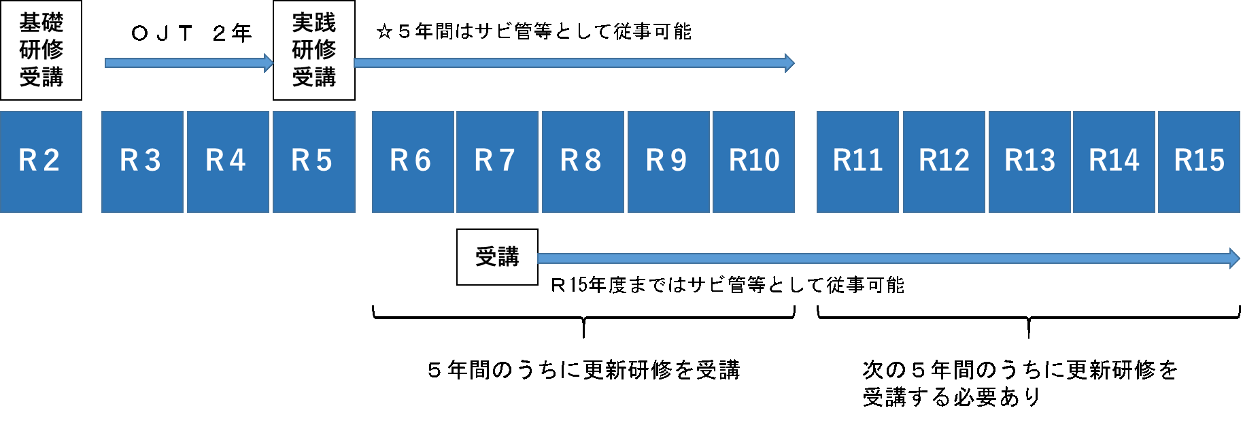

（例２）相談支援専門員の現任研修の受講期限について
